Sheet1
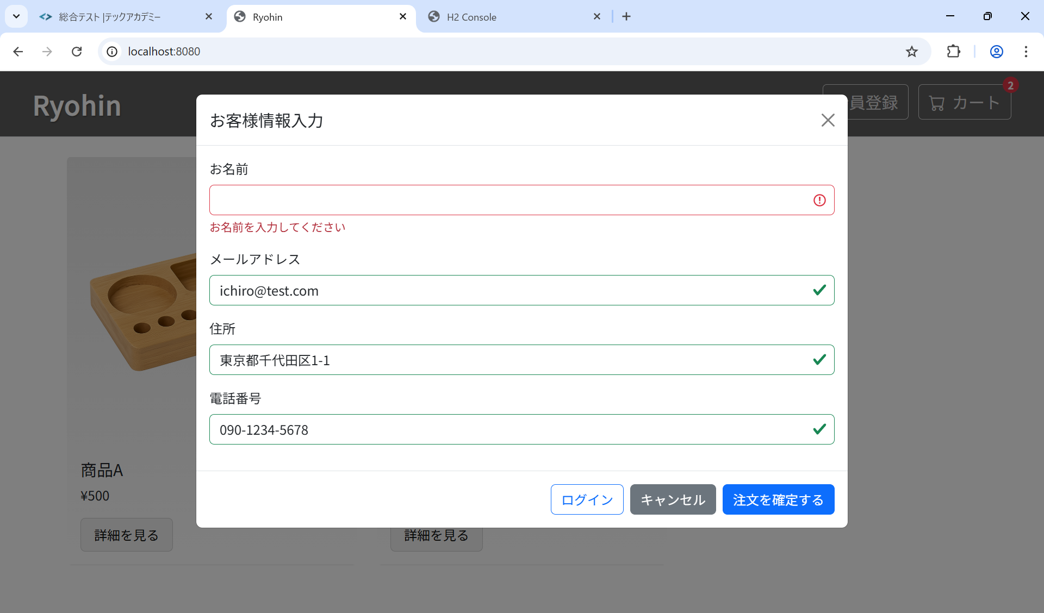
ST-O-003: 顧客情報入力
 | 前提
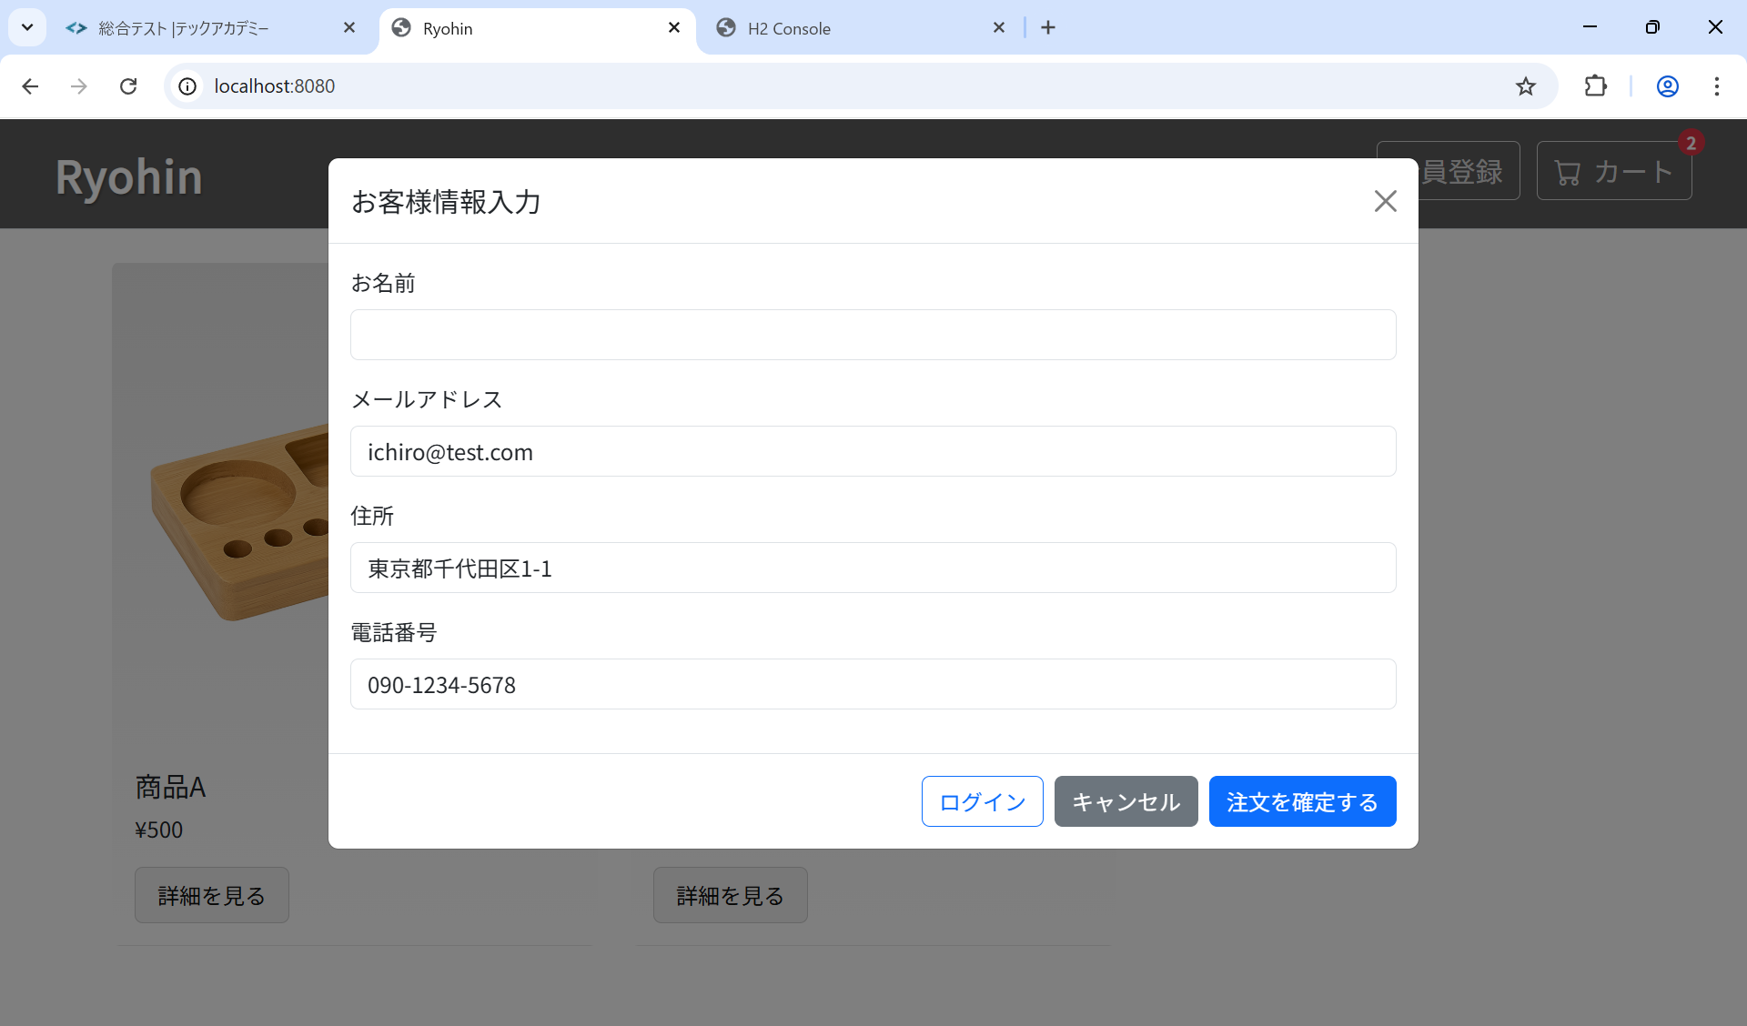

 | 結果

